상품제안서
우드윅캔들 쁘티3종 실버스웨덴포니홀더2 선물세트+쇼핑백 | 상품코드: S37064

 |  |  |  |  |  |  | 02-713-8555 | www.synergygift.co.kr
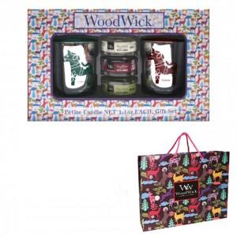

【상세/제작정보】 | <p>제품에 인쇄 불가능하며 쇼핑백에 스티커 부착 가능합니다. 90 * 70mm</p><p>우드윅 쁘디는 랜덤 발송입니다.</p>

【인쇄/포장옵션】 | 스티커 / 포장불가능

【공급단가】 | 수량 | 30~ | 100~ | 500~ | 1,000~ | 2,000~
*VAT별도 | 단가 | 20,920원 | 18,850원 | 16,250원 | 15,600원 | 15,210원

【상품 URL】 | https://www.synergygift.co.kr:443/src/goods_detail.php?gdno=37064

